Feuil1
Retour à l'accueil

DARTY

Référencé depuis Janvier 2010

Mode de commande : via le service achats

Contact : | Carine ou Cécilia
 | do.entreprises@darty.fr

Mode et conditions de règlement : Virement à 30 jours fin de mois
Date de mise à jour : |  |  |  |  | 2013-12-18
Catalogue des produits négociés :

Référence | Libellé | Conditionnement | Prix unitaire HT | Photo
3723755 | TELEVISEUR LCD SAMSUNG UE32F4000 LED | Unité | 264.47 € | 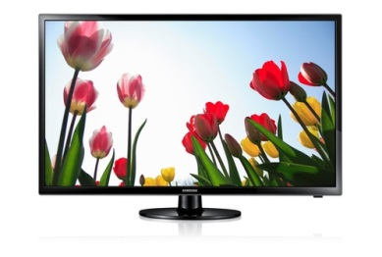
1192302 | CABLE / FICHE TV TEMIUM CORDN TV 2 M/M +ADAPT | Unité | 2.44 € | 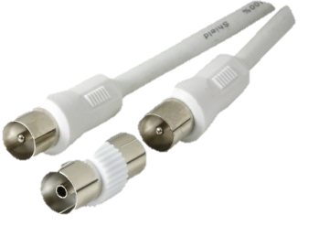
4791 | PRESTATION B2B BRUN DARTY B2B INSTAL TV PL2632 | Unité | 12.00 €
3729370 | LECTEUR DVD HD OU BLUERAYSAMSUNG BD-F6500 | Unité | 113.51 € | 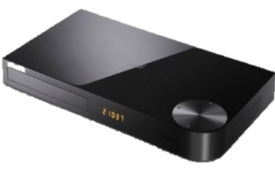
3728161 | TELEVISEUR PLASMA SAMSUNG PS51F4500 | Unité | 440.64 € | 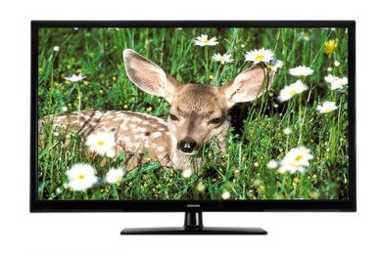
1315773 | SUPPORT TV SUPOR WALL1345 32-55 | Unité | 81.46 € | 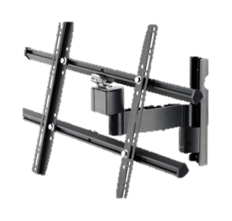
4790 | PRESTATION B2B BRUN DARTY B2B INSTAL TV PL 32 | Unité | 124.58 €
3505669 | BARRE DE SON BOSE CINEMATE 1 SR | Unité | 940.01 €
1385744 | CORDON VIDEO MONSTER CORDN HDMI GOLD 3M | Unité | 32.19 €
3757420 | APP PHOTO NUM.COMPACT SONY DSC W7302 NOIR KIT | Unité | 78.53 €
1366920 | IMPRIMANTE CANON CP900 Black | Unité | 70.23 € | 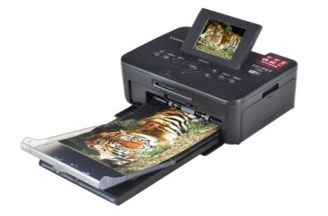
1385682 | CADRE PHOTO NUMERIQUE TELEFUNKEN DPF 10934 | Unité |  | 
3496422 | GAUFRIER LAGRANGE 039421 NO GAUFR+CROQ | Unité | 76.78 € | 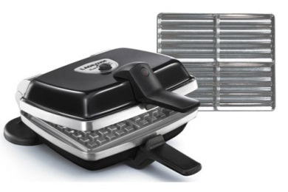
8871744 | RACLETTE TEFAL RE506412 RACLETTE | Unité | 37.72 €
3695794 | MIXEUR BATTEUR BOSCH MSM64120 DAR | Unité | 25.36 €
2874342 | GRILLE PAIN ELECTROLUX EAT 3100 NOIR TOAST | Unité | 18.22 € | 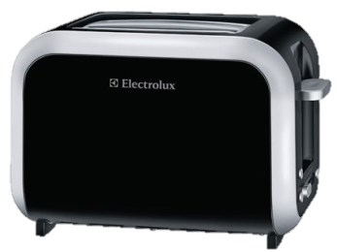
2874377 | BOUILLEUR ELECTROLUX EEWA 3100 NOIR | Unité | 20.00 € | 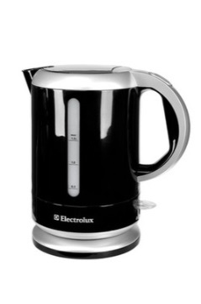
2874393 | CAFETIERE ELECTROLUX EKF 3100 NOIRE | Unité | 19.19 €
3677001 | CUISINIERE GAZ / CHARBON WEBER CLASSIC E310/2013 | Unité | 450.84 € | 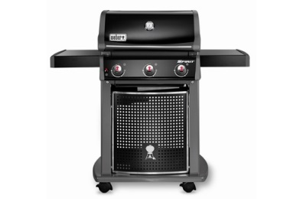
3697517 | ACCESSOIRE DIVERS CUISSON WEBER HOUSSE DE LUXE 7569 | Unité | 63.53 € | 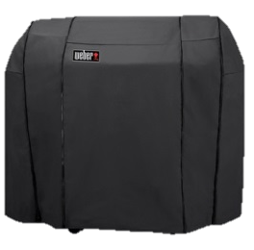
3697185 | ACCESSOIRE DIVERS CUISSON WEBER PLANCHA 7598 | Unité | 63.53 € | 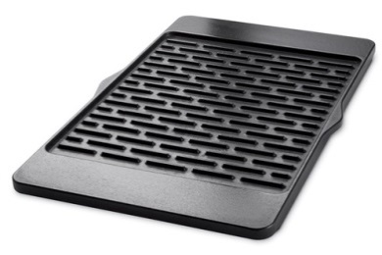
1237373 | ACCESSOIRE BARBECUE TEMIUM BARBC BBQ 3 PIECES | Unité | 8.32 €
1251821 | LIBRAIRIE LAROUSSE BIBLE WEBER BARBECUE | Unité | 16.64 €
3533336 | GLOBAL POSITION SYSTÈME TOM TOM XXL CLAS. EUROPE 23 | Unité | 99.50 € | 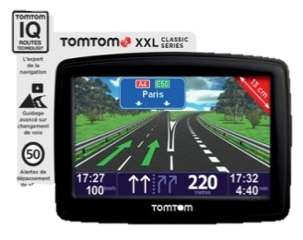
1347985 | HOUSSE GPS TOM TOM HOUSSUNIVERSEL4.3-5 | Unité | 16.71 €
1280287 | CHARGEUR GPS C-VOY A MINIMICROUSB | Unité | 8.28 €
5542 | DELIVRANCE PRO DARTY B2B DEPOSE DARTY | Unité | 20.00 €

